EJERCICIOS
AYUDANTÍA 1

 |  |  |  |  |  |  |  |  |  |  | PRECIO |  | $3,000
 |  |  | PRECIO |  | $1,200 |  |  |  |  |  | INTERÉS ANUAL COMPUESTO |  | 3%
 |  |  | INTERES ANUAL COMPUESTO |  | 5% |  |  |  |  |  | COMPOSICION MENSUAL |  | 12
 |  |  | PERIODO (AÑOS) |  | 1 |  |  |  |  |  | PERIODO (AÑO) |  | 1
 |  |  | CAPITAL INICIAL |  | ? |  |  |  |  |  | TASA REAL EFECTIVA |  | 0.25%
 |  |  |  |  |  |  |  |  |  |  | PAGO |  | $246.58
 |  |  | INTERÉS COMPUESTO |  | $1,143
 |  |  | INTERÉS COMPUESTO |  | $1,143

 | PRECIO |  | $25,000 |  |  |  |  |  |  | PAGO ÚNICO |  |  |  |  |  | PAGO CUOTA MENSUAL
 | TASA INTERÉS ANUAL |  | 4% |  |  |  |  |  |  |  |  |  |  |  |  |  |  |  | PERIODOS
 | PERIODO (AÑOS) |  | 5 |  |  |  |  |  |  |  | PRECIO | $300 |  |  |  |  | CUOTA ANUAL | $110 | 1 | $-103.77
 |  |  |  |  |  |  |  |  |  |  |  |  |  |  |  |  | TASA | 6% | 2 | $-97.90
 | CUOTA |  | $5,615.68 |  |  |  |  |  |  |  |  |  |  |  |  |  | PERIODOS | 3 | 3 | $-92.36
 |  |  |  |  | SALDO |  |  |  |  |  |  |  |  |  |  |  |  | $294.03 |  | $-294.03
 | PERIODOS | INTERESES | CUOTA | AMORTIZACION | $25,000
 | 1 | $1,000 | $5,615.68 | $4,615.68 | $20,384.32 |  |  |  |  |  |  | CONVIENE EL PAGO CUOTA MENSUAL $294,03 < $300
 | 2 | $815 | $5,615.68 | $4,800.30 | $15,584.02
 | 3 | $623 | $5,615.68 | $4,992.32 | $10,591.70
 | 4 | $424 | $5,615.68 | $5,192.01 | $5,399.69
 | 5 | $216 | $5,615.68 | $5,399.69 | 0

 |  | TOTAL INTERESES |  | $3,078

CONTROL 1

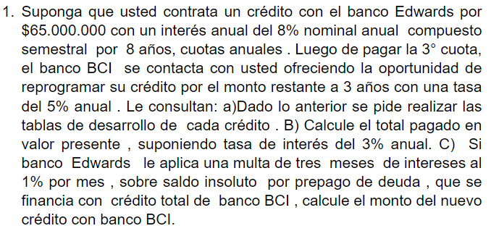
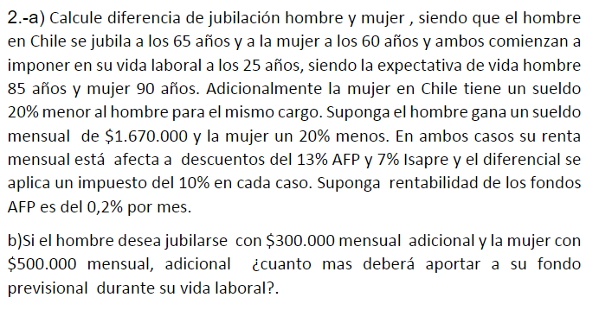

 | CRÉDITO |  | $65,000,000
 | INTERÉS ANUAL COMPUESTO |  | 8% |  |  |  |  |  |  |  |  |  |  |  | HOMBRE | MUJER |  |  |  | HOMBRE | MUJER
 | COMPOSICION SEMESTRAL |  | 2 |  |  |  |  |  |  |  |  |  | INICIO VIDA LABORAL |  | 25 | 25 |  | RENTABILIDAD AFP AL MES |  | 0.20% | 0.20%
 | PERIODO (AÑOS) |  | 8 |  |  |  |  |  |  |  |  |  | JUBILACIÓN |  | 65 | 60 |  | FONDO ACUMULADO JUBILACION |  | $174,677,985.11 | $114,144,635.20
 |  |  |  |  |  |  |  |  |  |  |  |  | Expectativa de vida |  | 85 | 90 |  | JUBILACION MENSUAL |  | $917,137.58 | $445,097.15
A | TABLA AMORTIZACIÓN BANCO EDWARDS |  |  |  |  |  | TABLA AMORTIZACIÓN BANCO BCI |  |  |  |  |  | VIDA LABORAL (AÑOS) |  | 40 | 35
 |  |  |  |  |  |  |  |  |  |  |  |  | VIDA LABORAL (MESES) |  | 480 | 420 |  |  |  | HOMBRE | MUJER
 | TASA DE INTERÉS EFECTIVA |  | 0.0816 |  |  |  | CREDITO |  | $45,245,010 |  |  |  | AÑOS JUBILACION |  | 20 | 30 |  | MONTO ADICIONAL DESEADO |  | $300,000 | $500,000
 | CUOTA |  | $11,379,731.90 |  |  |  | TASA DE INTERÉS |  | 5% |  |  |  | MESES JUBILACION |  | 240 | 360 |  | JUBILACIÓN DESEADA |  | $1,217,137.58 | $945,097.15
 |  |  |  |  | SALDO |  | PERIODOS (AÑOS) |  | 3 |  |  |  | Sueldo mensual |  | $1,670,000 | $1,336,000 |  | FONDO ACUMULADO DESEADO |  | $231,815,972.58 | $242,369,040.98
 | PERIODOS | INTERESES | CUOTA | AMORTIZACIÓN | $65,000,000 |  | CUOTA |  | $16,614,355.00 |  |  |  | 13% AFP |  | $217,100 | $173,680 |  | MONTO AFP POR MES |  | $288,114.43 | $368,783.47
 | 1 | $5,304,000.00 | $11,379,731.90 | 6075731.8968 | $58,924,268 |  |  |  |  |  | SALDO |  | 7% Isapre |  | $116,900 | $93,520 |  | INCREMENTO AL FONDO PREVISIONAL |  | $71,014.43 | $195,103.47
 | 2 | $4,808,220.28 | $11,379,731.90 | 6571511.6196 | $52,352,756 |  | PERIODOS | INTERESES | CUOTA | AMORTIZACIÓN | $45,245,010 |  | Sueldo descontado |  | $1,336,000 | $1,068,800
 | 3 | $4,271,984.93 | $11,379,731.90 | 7107746.9678 | $45,245,010 |  | 1 | $2,262,250 | $16,614,355.00 | 14352104.525 | $30,892,905 |  | Impuesto 10% |  | $133,600 | $106,880
 | 4 | $3,691,992.78 | $11,379,731.90 | 7687739.1203 | $37,557,270 |  | 2 | $1,544,645 | $16,614,355.00 | 15069709.751 | $15,823,195 |  | Sueldo liquido |  | $1,202,400 | $961,920
 | 5 | $3,064,673.26 | $11,379,731.90 | 8315058.6326 | $29,242,212 |  | 3 | $791,160 | $16,614,355.00 | 15823195.239 | $0
 | 6 | $2,386,164.48 | $11,379,731.90 | 8993567.417 | $20,248,644
 | 7 | $1,652,289.38 | $11,379,731.90 | 9727442.5182 | $10,521,202
 | 8 | $858,530.07 | $11,379,731.90 | 10521201.828 | $0

B
 | TASA DE INTERÉS |  | 3%
 | PERIODOS | CUOTAS PAGADAS |  | VALOR PRESENTE
 | 1 | $11,379,731.90 |  | $11,048,283.39
 | 2 | $11,379,731.90 |  | $10,726,488.73
 | 3 | $11,379,731.90 |  | $10,414,066.73
 | 4 | $16,614,355.00 |  | $14,761,639.23
 | 5 | $16,614,355.00 |  | $14,331,688.57
 | 6 | $16,614,355.00 |  | $13,914,260.75
 | TOTAL PAGADO EN VALOR PRESENTE |  |  | $75,196,427.41

C
 |  | SALDO INSOLUTO |  | $45,245,010
 |  | PERIODO MESES |  | 3
 |  | MULTA MES |  | 1% |  | $1,370,969.03
 |  | MONTO NUEVO |  | $46,615,978.55

AYUDANTÍA 2

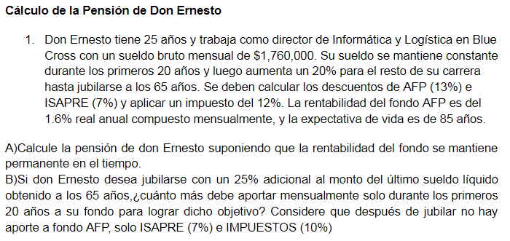
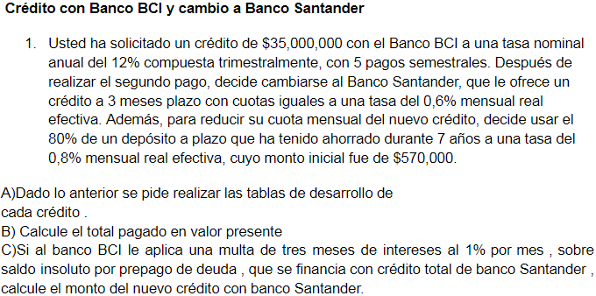

A | CREDITO |  | $35,000,000 |  |  |  |  |  |  | SUELDO BRUTO MENSUAL 25-45 AÑOS |  | $1,760,000 |  | CALCULO PRIMEROS 20 AÑOS |  |  |  | CALCULO ULTIMOS 20 AÑOS
 | TASA NOMIAL ANUAL |  | 12% |  |  |  |  |  |  |  |  |  |  | VIDA LABORAL (MESES) |  | 240 |  | VIDA LABORAL (MESES) | 240
 | COMPOSICION TRIMESTRAL |  | 4 |  |  |  |  |  |  | SUELDO BRUTO MENSUAL 45-65 AÑOS |  | $2,112,000 |  | SUELDO MENSUAL BRUTO |  | $1,760,000 |  | SUELDO MENSUAL BRUTO | $2,112,000
 | PERIODOS (SEMESTRES) |  | 5 |  |  |  |  |  |  |  |  |  |  | 13% AFP |  | $228,800 |  | 13% AFP | $274,560
 | TASA DE INTERÉS EFECTIVA SEMESTRAL |  | 0.0609 |  |  |  |  |  |  |  |  |  |  | 7% Isapre |  | $123,200 |  | 7% Isapre | $147,840
 | CUOTA |  | $8,329,227.49 |  |  |  |  |  |  |  |  |  |  | SUELDO DESCONTADO |  | $1,408,000 |  | SUELDO DESCONTADO | $1,689,600
 |  |  |  |  |  |  |  |  |  |  |  |  |  | IMPUESTOS 12% |  | $168,960 |  | IMPUESTOS 12% | $202,752
 | TABLA DESARROLLO BCI |  |  |  | SALDO |  |  |  |  |  |  |  |  | SUELDO LIQUIDO |  | $1,239,040 |  | SUELDO LIQUIDO | $1,486,848
 | PERIODOS | INTERESES | CUOTA | AMORTIZACIÓN | $35,000,000
 | 1 | $2,131,500 | $8,329,227.49 | 6197727.4943 | $28,802,273
 | 2 | $1,754,058 | $8,329,227.49 | 6575169.0987 | $22,227,103 |  |  |  |  | A | CALCULO PENSION
 | 3 | $1,353,631 | $8,329,227.49 | 6975596.8968 | $15,251,507 |  |  |  |  |  | RENTABILIDAD AFP ANUAL |  |  | 1.60%
 | 4 | $928,817 | $8,329,227.49 | 7400410.7478 | $7,851,096 |  |  |  |  |  | RENTABILIDAD EFECTIVA MENSUAL |  |  | 0.0013333333333
 | 5 | $478,132 | $8,329,227.49 | 7851095.7624 | $0 |  |  |  |  |  | MESES DE JUBILACION |  |  | 240
 |  |  |  |  |  |  |  |  |  |  | FONDO ACUMULADO JUBILACION |  |  | $142,262,473.32
 | TABLA DESARROLLO SANTANDER |  |  |  | SALDO |  |  |  |  |  | JUBILACION MENSUAL |  |  | $693,043.30
 | PERIODOS | INTERESES | CUOTA | AMORTIZACIÓN | $22,227,103 | TASA REAL EF. | 1%
 | 1 | $133,363 | $7,498,120.17 | 7364757.5466 | $14,862,346 | Num meses | 3 |  |  | B
 | 2 | $89,174 | $7,498,120.17 | 7408946.0919 | $7,453,400 |  |  |  |  |  | JUBILACIÓN OBJETIVO |  | $1,858,560
 | 3 | $44,720 | $7,498,120.17 | 7453399.7685 | $0 |  |  |  |  |  | FONDO OBJETIVO |  | $381,510,568.35
 |  |  |  |  |  |  |  |  |  |  | FONDO ACUM. ULT. AÑOS |  | $77,597,712.72
 | DEPOSITO A PLAZO |  |  |  |  |  |  |  |  |  | FONDO OBJ. PRIM. AÑOS |  | $303,912,855.63
 | PERIODO | 7 |  |  |  |  |  |  |  |  | APORTE MENS. PRIM. AÑOS |  | $1,480,536.38
 | TASA MENSUAL | 0.80%
 | M. INICIAL | $570,000
 | M.FINAL | $1,113,165.03
 | 80% | $890,532.02

 | TABLA DESARROLLO SANTANDER CON DP |  |  |  | SALDO
 | PERIODOS | INTERESES | CUOTA | AMORTIZACIÓN | $21,336,571
 | 1 | $128,019 | $7,197,706.93 | 7069687.5009 | $14,266,884 | TASA REAL EF. | 1%
 | 2 | $85,601 | $7,197,706.93 | 7112105.6259 | $7,154,778 | Num meses | 3
 | 3 | $42,929 | $7,197,706.93 | 7154778.2597 | $0

B
 | TASA ANUAL | 3%
 |  | PERIODOS | CUOTAS | VALOR ACTUAL PERIODO 0
 |  | 1 | $8,329,227.49 | $8,086,628.64
 |  | 2 | $8,329,227.49 | $7,851,095.76
 |  | 3 | $7,197,706.93 | $6,586,921.46
 |  | 4 | $7,197,706.93 | $6,395,069.38
 |  | 5 | $7,197,706.93 | $6,208,805.22

 |  |  | TOTAL PAGADO A VALOR ACTUAL |  | $35,128,520.47

C
 | SALDO INSOLUTO |  | $22,227,103
 | TASA INTERES MENSUAL |  | 1%
 | NUM MESES |  | 3
 | MULTA |  | $673,503
 | MONTO NUEVO |  | $22,900,607

